Strompreisrechner
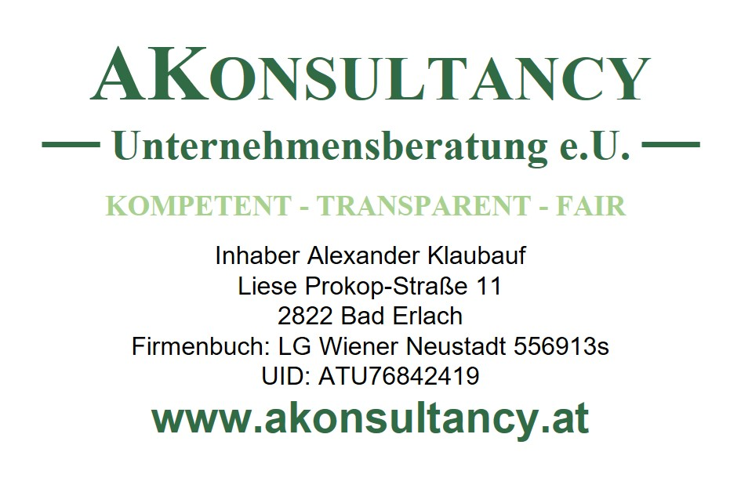
Eingabe
Jahresverbrauch in kwh | 3,500
Strompreis Cent/kwh (inkl. USt) | 40
Strompreis Cent/kwh (exkl. USt) | 33
Zahlungen an Energieversorger | 100
Zahlungsfrequenz | monatlich
Landesförderung Niederösterreich
Strompreisbremse Direkte Auszahlung 11 Cent Preisstützung auf Durchschnittsverbrauch | NEIN

Bundesförderungen
Strompreisdeckel Fixierter Strompreis 10 Cent für max. 2900 kwh; Annahme: Gutschrift auf Stromrechnung | NEIN
Energiegutschein einmalige Gutschrift auf die Jahresstromabrechnung iHv 150 Euro | NEIN
Klimabonus Direktzahlung 500 Euro für jeden Erwachsenen. 250 Euro für jedes Kind | NEIN

Ergebnisschätzung
Stromkosten/Jahr | -1,509
Summe Förderungen Stromrechnung | 0
Gesamtkosten/Jahr | -1,509
Stromrechnung -Nachzahlung +Erstattung | -309
Förderungen bar | 0
www.akonsultancy.at

